상품제안서
레드빈 오토스퀘어2 15W 차량용 무선충전 거치대 | 상품코드: F18151

 |  |  |  |  |  |  | 02-412-0044 | www.easy1.co.kr
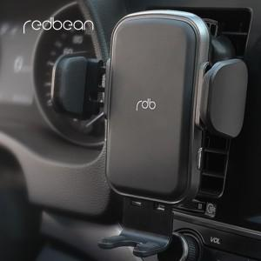

【상세/제작정보】

【인쇄/포장옵션】 | 레이저 / 포장지포장

【공급단가】 | 수량 | 20~ | 100~ | 300~ | 500~ | 1,000~
*VAT별도 | 단가 | 33,150원 | 32,040원 | 30,940원 | 29,830원 | 28,730원

【상품 URL】 | https://dev.easy1.co.kr:443/src/goods_detail.php?gdno=18151

